상품제안서
비코즈 휴대용 버클형 10K 3단 자동 거꾸로 양우산 (UPF 50+) | 상품코드: S37019

 |  |  |  |  |  |  | 02-713-8555 | www.synergygift.co.kr
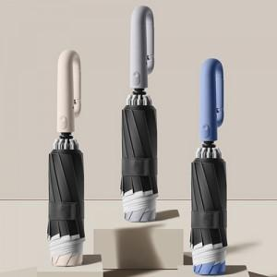

【상세/제작정보】 | <p><span style="font-size: 14pt;">※ 기본수량 미만 발주 진행시 별도 문의 바랍니다.</span></p><p><span style="font-size: 14pt;">※ 운임비 별도 발생 됩니다.</span></p>

【인쇄/포장옵션】 | [손잡이] 실크, [원단] 원단1도인쇄 / 포장지포장

【공급단가】 | 수량 | 30~ | 100~ | 300~ | 1,000~ | 3,000~
*VAT별도 | 단가 | 12,700원 | 11,900원 | 11,300원 | 10,700원 | 10,400원

【상품 URL】 | https://www.synergygift.co.kr:443/src/goods_detail.php?gdno=37019

